Лист1
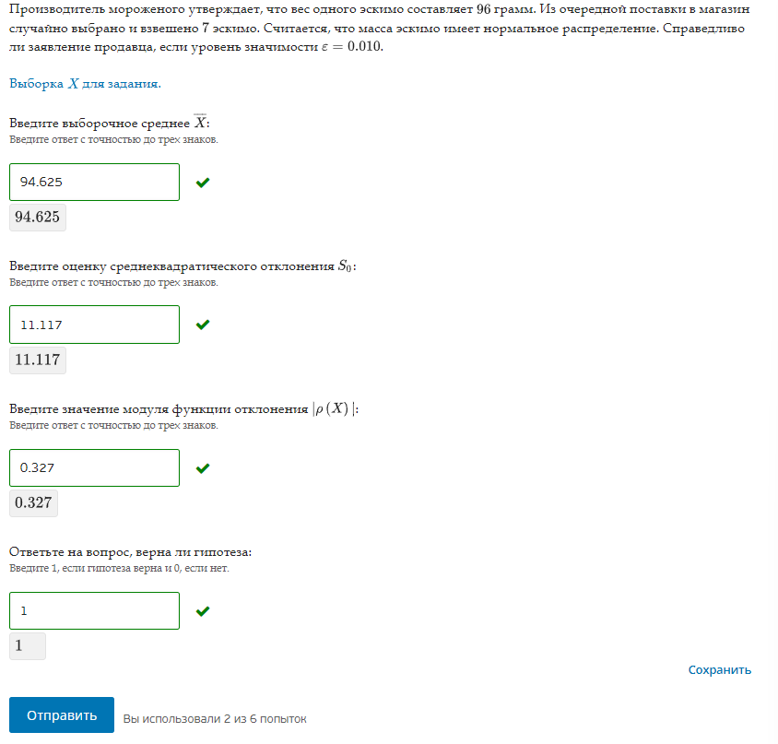
X | x0 | 96
113.316 | n | 7
99.47 | Норм распредление
95.988
75.918 | Уровень значимости | 0.01
92.16
91.367 | Среднее выбор | 94.624571429
94.153 | Среднеквадр откл | 11.117184114

 | p(X)

 | H1 | x0 = 96 грамм
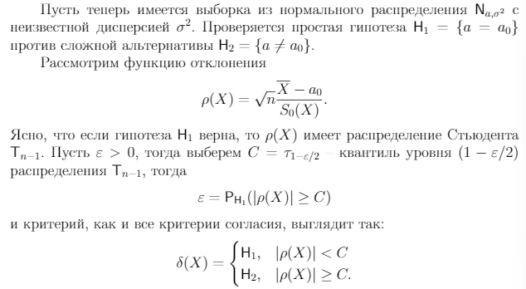

 | p(X) | -0.32733486366

 | T | 0.995
 | Степень свободы | 6
 | C | 0.0065320268394

 | p(X)<C | 1

